Fenêtre principal
2
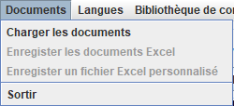
7
8
Numero | Code | Français | Español
 |  | # Fenêtre principale | # Pantalla Principal
3
9
4
 |  | # Titre | # Título
1 | window.principal.title | Caerus | Caerus
5
6
10
 |  | # Menu | # Menú
2 | window.menu.level1.title | Documents | Documentos
3 | window.menu.level1.sublevel1.title | Charger les documents | Cargar los documentos .txt
11
4 | window.menu.level1.sublevel2.title | Enregister les documents Excel | Guardar los documentos Excel
5 | window.menu.level1.sublevel3.title | Enregister un fichier Excel personnalisé | Guardar un archivo de Excel personalizado
12
6 | window.menu.level1.sublevel4.title | Sortir | Salir
7 | window.menu.level2.title | Langues | Lenguas
13
8 | window.menu.level3.title | Configurations | Configuraciones
9 | window.menu.level3.sublevel1.title | Changer la configuration courante | Cambiar la configuración actual
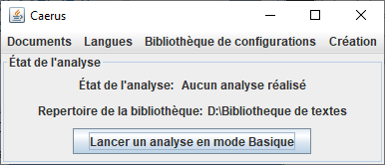
10 | window.menu.level5.title | Création | Creación
15
17
11 | window.menu.level5.sublevel1.title | Ouvrir le dossier qui contient les documents | Abrir carpeta que contiene los documentos
16
12 | window.menu.level5.sublevel2.title | Créer un materiel | Crear un material
13 | window.menu.level5.sublevel3.title | Gérer les textes | Administra los materials
14
21
 |  | # Fenêtre Parente
14 | window.main.configuration.library.panel.state.label | Repertoire de la bibliothèque : | Directorio de la biblioteca :
15 | window.main.analyze.panel.title | État de l'analyse | Estado del análisis
16 | window.main.analyze.panel.state.label | État de l'analyse : | Estado del análisis :
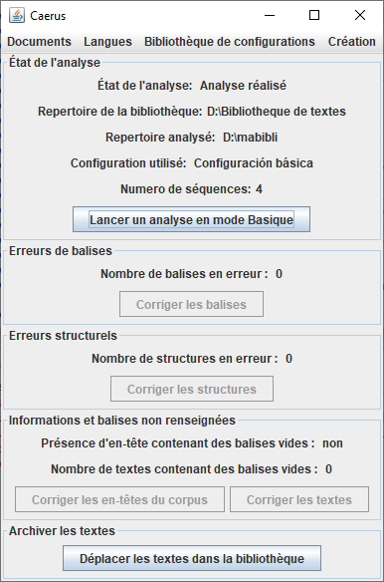
17 | window.main.analyze.panel.state.value.none | Aucun analyse réalisé | Ningún análisis efectuado
18 | window.main.analyze.panel.state.value.success | Analyse réalisé | Análisis efectuado
18
19 | window.main.analyze.panel.state.folder.label | Repertoire analysé : | Directorio analizado :
20 | window.main.analyze.panel.state.configuration.label | Configuration utilisé: | Configuración utilizada :
19
21 | window.main.analyze.panel.state.load.button | Lancer une analyse | Realizar un análisis
22 | window.main.analyze.panel.state.nb.text.loaded.label | Numero de séquences : | Número de secuencias :
20
23 | window.main.line.error.panel.title | Erreurs de balises | Errores en las etiquetas
24 | window.main.line.error.nb.label | Nombre de balises en erreur : | Número de etiquetas erróneas :
22
25 | window.main.line.error.fixed.button.label | Corriger les balises | Corregir las etiquetas
26 | window.main.text.error.panel.title | Erreurs structurels | Errores estructurales
27 | window.main.text.error.nb.label | Nombre de structures en erreur : | Número de estructuras con errores :
23
28 | window.main.text.error.fixed.button.label | Corriger les structures | Corregir las estructuras
29 | window.main.blank.line.error.panel.title | Informations et balises non renseignées | Información o etiquetas no cumplimentadas
24
30 | window.main.blank.line.error.nb.label | Nombre de textes contenant des balises vides : | Número de secuencias con etiquetas vacías :
31 | window.main.blank.line.error.fixed.button.label | Corriger les textes | Corregir los textos
25
26
32 | window.main.meta.blank.line.error.label | Présence d'en-tête contenant des balises vides : | Presencia de encabezados con etiquetas vacías :
33 | window.main.meta.blank.line.error.fixed.button.label | Corriger les en-têtes du corpus | Corregir las cabeceras del corpus
27
34 | window.yes.label | oui | si
35 | window.no.label | non | no
28
36 | window.move.file.library.panel.label | Archiver les textes | Archivar los textos
29
37 | window.move.file.library.button.label | Déplacer les textes dans la bibliothèque | Mover los textos en la biblioteca
34 ou 35
38 | window.main.analyze.panel.state.current.configuration.label | Configuration courante : | Configuración actual :
39 | menu.about | A propos | Acerca de
32
30
40 | menu.about.open | Ouvrir | Abrir

33
31
36

37

Fenêtre erreur ligne
Numero | Code | Français | Español
 |  | # Fenêtre corriger erreur ligne | # Pantalla corregir error de línea
1 | window.fixed.error.line.title | Correction des balises en erreur | Corrección de etiquetas erróneas
2 | window.fixed.error.line.content.panel.title | Balise à corriger %d / %d | Etiquetas para corrección %d / %d
3 | window.fixed.error.line.content.panel.line.error.label | Balise en erreur : | Etiqueta errónea:
1
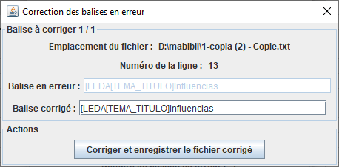
4 | window.fixed.error.line.content.panel.line.fixed.label | Balise corrigé : | Etiqueta corregida:
2
5 | window.fixed.error.line.action.panel.title | Actions | Acciones
8
6 | window.fixed.error.line.action.panel.save.next.button.label | Corriger et passer à la balise suivante | Corregir y pasar a la siguiente
7 | window.fixed.error.line.action.panel.save.quit.button.label | Corriger et enregistrer le fichier corrigé | Corregir y guardar el documento corregido
3
9
8 | window.fixed.error.line.content.panel.line.number.label | Numéro de la ligne : | Número de la línea :
9 | window.fixed.error.line.content.panel.line.file.label | Emplacement du fichier : | Dirección del archivo :
4

5

6 ou 7

Correction Edit texte
1
Numero | Code | Français | Español
 |  | # Fenêtre correction texte | # Pantalla corregir error de línea
1 | window.fixed.text.title | Correction d'un texte | Corrección de un texto
2 | window.fixed.text.action.panel.title | Correction du texte %d / %d | Corrección del texto %d / %d
7
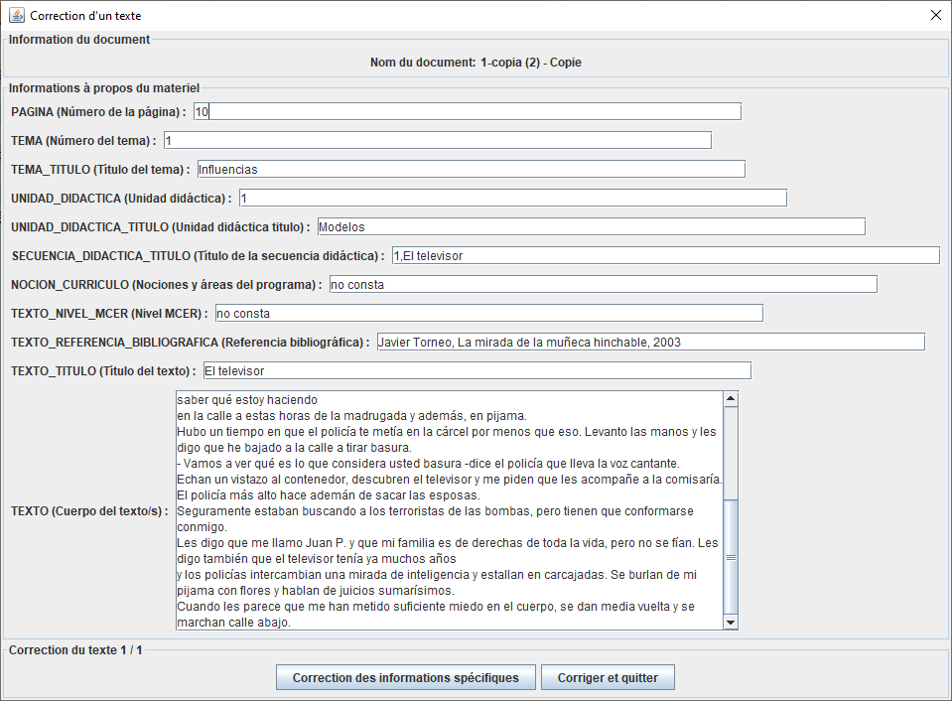
3 | window.fixed.text.action.fill.specific.button.title | Correction des informations spécifiques | Corrección de las informaciones específicas
8
4 | window.fixed.text.action.next.button.title | Corriger et passer au texte suivant | Corregir y pasar al texto siguiente
5 | window.fixed.text.action.next.and.save.button.title | Corriger et quitter | Corregir y salir
6
 |  | # Information du document (utilisé pour la création, l'édition, la correction des textes) | # Información del documento (utilizado para crear, editar, corregir textos)
6 | window.create.text.content.panel.title | Informations à propos du materiel | Información acerca del material
7 | window.create.text.file.panel.title | Information du document | Información del documento
8 | window.create.text.name.label | Nom du document: | Nombre del documento:

 |  | # Fenêtre d'Edition | # Pantalla de Edición
9 | window.manage.texts.edit.text.panel.title | Consulter/Editer un texte | Ver/Editar texto
10 | window.manage.texts.edit.text.action.panel.title | Enregistrement des informations | Registro de información
11 | window.manage.texts.edit.text.action.fill.specific.button.title | Editer les informations spécifiques | Editar información específica

 |  | # Utilisé en edition de corpus et de texte | # Utilizado en edición de corpus y texto
12 | window.manage.texts.edit.text.action.button.save.and.quit.label | Enregistrer les modifications et fermer | Guardar cambios y cerrar
13 | window.manage.texts.edit.text.action.button.quit.label | Fermer | Cerrar
9

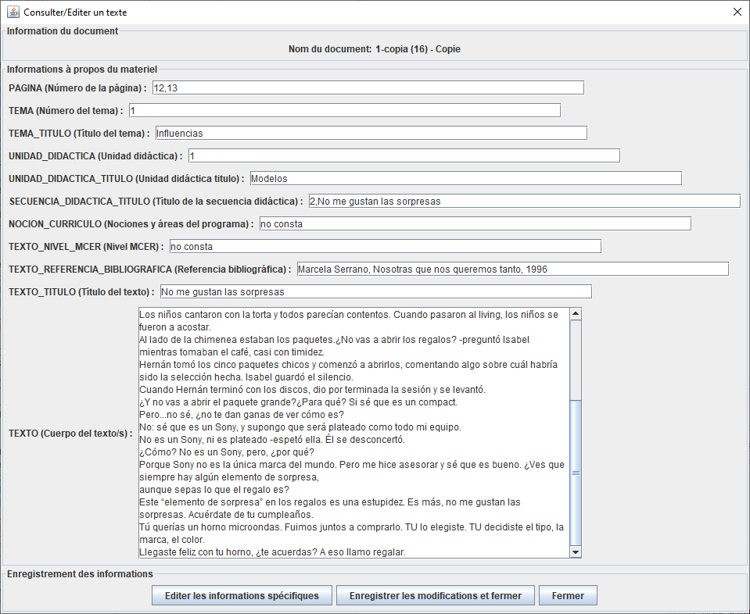
2

3
4 ou 5

10

12
13
11

Fenêtre spécifique
Numero | Code | Français | Español
 |  | # Titre Correction information spécifique | # Pantalla corregir error de línea
1 | window.fixed.specific.title | Correction des informations spécifiques | Corrección de las informaciones específicas

 |  | # Titre Edition information spécifique | # Título Edición información específica
2 | window.edit.specific.title | Edition des informations spécifiques | Editar de las informaciones específicas

 |  | #Fenêtre création spécifique | # Pantalla de creación específica
3 | window.create.specific.title | Création des informations spécifiques | Creación de las informaciones específicas
4 | window.create.specific.context.panel.title | Information du document | Información del documento
5 | window.create.specific.context.panel.file.label | Nom du materiel: | Nombre del material:
6 | window.create.specific.details.panel.title | Details de la structure | Detalles de la estructura
7 | window.create.specific.action.panel.button.previous.label | Précédent | Anterior
8 | window.create.specific.action.panel.button.next.label | Suivant | Siguiente
9 | window.create.specific.create.panel.title | Remplir les informations spécifiques | Completa las informaciones específicas
10 | window.create.specific.create.panel.action.modify.label | Modifier | Editar
11 | window.create.specific.create.panel.action.add.label | Ajouter | Añadir
12 | window.create.specific.create.panel.action.delete.label | Supprimer | Suprimir
13 | window.create.specific.action.panel.button.finish.label | Terminer | Terminar

 |  | # Information pour le spécifique | # Información para el específico
14 | window.specific.information.panel.title | Informations sur l'utilisation | Información de uso
15 | window.specific.information.panel.text | <html><p>Ajouter :<br/>Pour ajouter une nouvelle donnée, il faut absolument remplir toutes les cases et cliquer sur Ajouter. Cela va permettre d'effectuer un ajout d'informations au texte en cours.<br/>Éditer :<br/>Sélectionne exactement l'information de la colonne dans la file qui correspond, de cette manière on modifie l'information de cette case dans la ligne sélectionnée, sans créer une nouvelle file et donc des doublons.<br/>Supprimer :<br/>suit le même fonctionnement de sélectionner la file entière que le bouton Ajouter, et donc, de la même manière, on doit faire attention car l'on efface une file complète (la ligne entière), et pas seulement la case de la colonne spécifique à la file sélectionné.</p></html> | <html><p>Agregar:<br/>Para agregar nuevos datos, debe completar absolutamente todos los cuadros y hacer clic en Agregar. Esto permitirá agregar información al texto actual.<br/>Editar:<br/>Seleccione exactamente la información de la columna en la cola correspondiente, de esta manera modificamos la información de este cuadro en la línea seleccionada, sin crear una nueva cola y, por lo tanto, duplicados.<br/>Eliminar:<br/>sigue la misma operación de seleccionar toda la cola que el botón Agregar, y por lo tanto, de la misma manera, debemos tenga cuidado porque elimina una cola completa (toda la fila), y no solo el cuadro en la columna específica de la cola seleccionada.</p></html>
16 | window.specific.warning.panel.title | Erreurs detectées | Errores detectados
17 | window.specific.warning.panel.text | <html><p><b><u>ATTENTION : </u></b><br/><br/>Des erreurs ont été detectés sur cette écran.<br/>Completer les tableaux ci-dessous pour rectifier les erreurs.<br/>Une fois les erreurs corrigés, ce message disparaitra.</p></html> | <html><p><b><u>PRECAUCIÓN:</u></b><br/><br/>Se detectaron errores en esta pantalla.<br/>Complete las tablas a continuación para corrija los errores.<br/>Una vez que se hayan corregido los errores, este mensaje desaparecerá.</p></html>

1, 2 ou 3
5

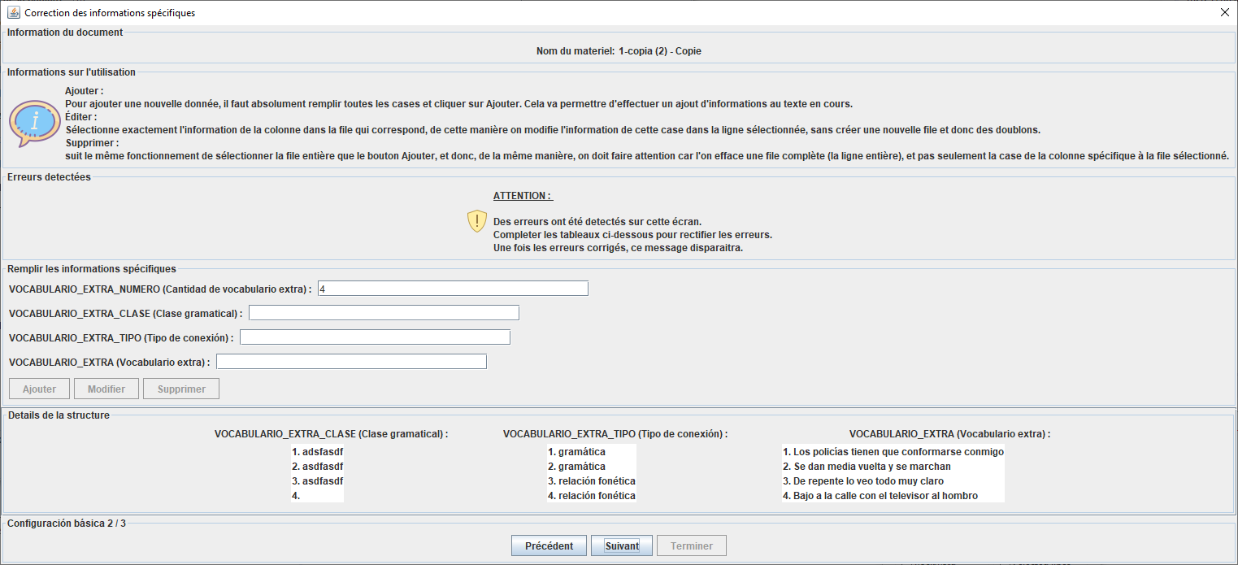
4

14

15

16

17

9

11
10

12

6

13
8
7

Fenêtre Chargement document
Numero | Code | Français | Español
 |  | #Fenêtre chargement texte | #Ventana cargar texto
1 | window.type.configuration.DIDACTIC | mode Basique | modo Básico
2 | window.type.configuration.DIDACTIC_EXPERT | mode Personnalisé | modo Personalizado
3 | window.load.texts.title | Sélectionner la configuration à utiliser | Selecciona la configuración que vas a utilizar
3
4 | window.load.texts.type.configuration.panel.title | Options de la configuration | Opciones de la configuración
5 | window.load.texts.type.configuration.label | Configuration : | Configuración :
4
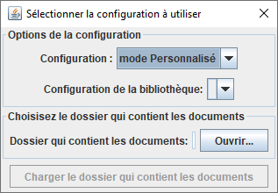
6 | window.load.texts.type.configuration.expert.label | Configuration de la bibliothèque: | Configuración de la biblioteca :
1 ou 2
7 | window.load.texts.folder.panel.title | Choisisez le dossier qui contient les documents | Elección de la carpeta
8 | window.load.texts.folder.label | Dossier qui contient les documents: | Carpeta que contiene los textos:
5
9 | window.load.texts.folder.button.label | Ouvrir... | Abrir...
6
10 | window.load.texts.folder.button.folder.choose.title | Choisir le dossier qui contient les documents | Seleccionar la carpeta que contiene los textos
11 | window.load.texts.start.button.label | Charger le dossier qui contient les documents | Cargar la carpeta que contiene los documentos
7
9
8
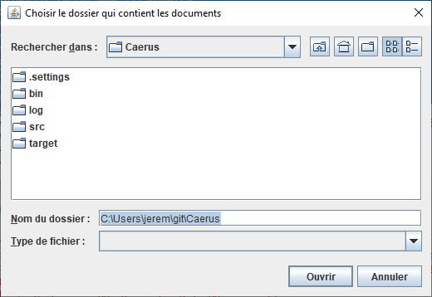
10

11

Choix bibliotheque texte
Numero | Code | Français | Español
 |  | #Chargement textes librairie | #Cargando textos librería
1 | window.load.texts.folder.library.button.folder.choose.title | Sélectionner le dossier contenant la bibliothèque de materiels | Selecciona la carpeta que contiene la biblioteca de materiales

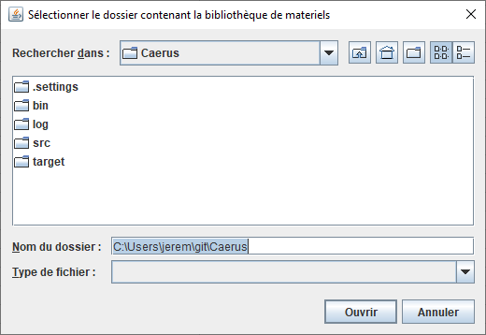
1

Fenetre Corpus
Numero | Code | Français | Español
 |  | #Fenêtre Corpus | #Pantalla Corpus
1 | window.create.corpus.title | Création d'un matériel | Creación de un material
2 | window.create.corpus.file.panel.title | Information du document | Información del documento
1 ou 7
3 | window.create.corpus.name.label | Nom du document: | Nombre del documento
4 | window.create.corpus.content.panel.title | Informations à propos du document | Informaciones acerca del documento
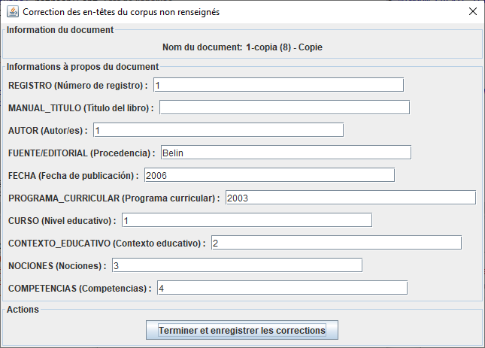
5 | window.create.corpus.action.panel.title | Actions | Acciones
2
6 | window.create.corpus.action.create.text.button.title | Ajouter un materiel | Añadir un material
7 | window.fixed.error.meta.blank.line.panel.title | Correction des en-têtes du corpus non renseignés | Corrección de las cabeceras del corpus no informadas
3
8 | window.fixed.error.meta.blank.line.panel.save.quit.button.label | Terminer et enregistrer les corrections | Finalizar y guardar las correcciones
9 | window.fixed.error.meta.blank.line.panel.save.next.button.label | Enregistrer et passer au suivant | Corregir y pasar a la siguiente
4
10 | window.manage.corpus.title | Consultation ou Edition des données du matériel | Ver o Editar datos de un material
11 | window.manage.texts.add.text.action.button.save.and.quit.label | Ajouter un materiel | Añadir un material

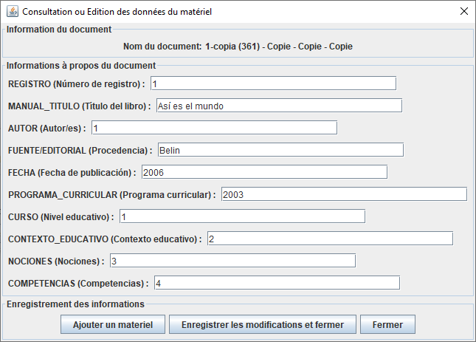
10

5

6, 8 ou 9

11

Fenetre Creation texte
Numero | Code | Français | Español
 |  | #Fenêtre Création texte | #Pantalla Crear texto
1 | window.create.text.title | Création d'un materiel | Creación de un material
2 | window.create.text.action.panel.title | Actions | Acciones
3 | window.create.text.action.create.and.quit.text.button.title | Finir et enregistrer | Terminar y guardar
4 | window.create.text.action.create.text.and.add.text.button.title | Ajouter un autre matériel | Añadir otro material
5 | window.create.text.action.fill.specific.button.title | Création des informations spécifiques | Creación de las informaciones específicas

1
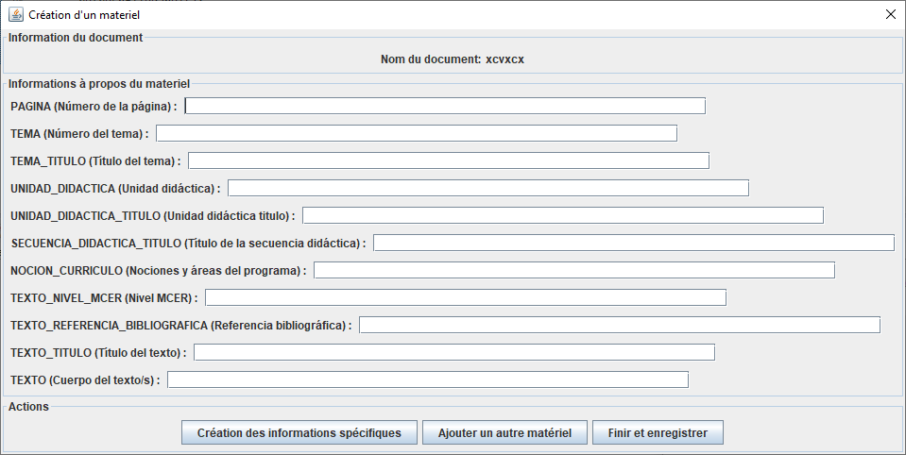

2

5
4
3

Fenetre Gerer les textes
10
15
Numero | Code | Français | Español
 |  | #Fenêtre Gestion des textes | #Pantalla Gestión de textos
1 | window.display.texts.panel.label | Liste des textes | Lista de textos
2 | window.display.corpus.edit.button.label | Consulter/Editer le corpus | Ver/Editar el corpus
3 | window.display.texts.edit.button.label | Consulter/Editer le texte | Ver/Editar el texto
16
4 | window.display.texts.delete.button.label | Supprimer le texte | Eliminar el texto
2
5 | window.display.texts.previous.button.label | Précédent | Anterior
6 | window.display.texts.next.button.label | Suivant | Siguiente
3
7 | window.display.texts.current.position.label | Page %d / %d | Página %d / %d
8 | window.display.texts.nb.texts.by.page.label | Nombre de textes par page : | Número de textos por página :
4
9 | window.display.texts.corpus.label | Corpus : | Corpus :
8
10 | window.manage.texts.title | Gérer les textes de la biblitothéques | Administra los textos de la biblioteca
7
11 | window.manage.texts.generate.excel.panel.title | Exporter les résultats | Exportar los resultados
9
12 | window.manage.texts.generate.excel.classical.button.label | Exporter dans un fichier Excel de référence | Exportar a un archivo Excel de referencia
13 | window.manage.texts.generate.excel.specific.button.label | Exporter dans un fichier Excel personnalisé | Exportar a un archivo Excel personalizado
14 | window.manage.texts.filters.button.label | Rechercher dans les textes | Buscar en textos
15 | window.manage.texts.information.title | Utilisation de la gestions des textes | Utilización de la gestión de los textos
5
11
14
6
12
13
16 | window.manage.texts.information.label | <html><p><b><u>Filtrer :</b></u><br />Pour filtrer les textes cliquer sur Rechercher dans les textes, une fenêtre vous permettant de créer un nouveau filtre va s'ouvrir,<br />et vous devrez la fermer avoir de pouvoir faire toutes autres opérations<br /><b><u>Edition corpus :</b></u><br />Après avoir cliquer sur un texte, lorsque vous éditez un corpus, vous pouvez ajouter un texte dans le corpus, <br />il sera nécessaire d'enregistrer les modifications pour que le texte soit écrit physiquement dans le fichier, <br />sinon il sera perdu après la fermeture de l'application<br /><b><u>Edition texte :</b></u><br />Après avoir cliquer sur un texte, cliquez sur le bouton éditer le texte pour éditer un texte<br /><b><u>Supprimer texte :</b></u><br />Après avoir cliquer sur un texte, si vous désirez supprimer un texte, celui ci sera définitvement supprimer (même du fichier physique)</p></html> | <html><p><b><u>Filtrar :</b></u><br />Para filtrar los textos haga clic en Buscar en los textos, se abrirá una ventana que le permite crear un nuevo filtro,<br />y usted tendrá que cerrarla tener que hacer cualquier otra operación<br /><b><u>Edición Corpus :</b></u><br />Después de hacer clic en un texto, cuando edita un corpus, puede añadir un texto en el corpus, <br />será necesario registrar las modificaciones para que el texto se escriba físicamente en el fichero, <br />de lo contrario se perderá después de cerrar la aplicación<br /><b><u>Edición de texto :</b></u><br />Después de hacer clic en un texto, haga clic en el botón Editar texto para editar un texto<br /><b><u>Suprímase el texto siguiente:</b></u><br />Después de hacer clic en un texto, si desea eliminar un texto, el texto será definitivamente eliminado (incluso desde el archivo físico)</p></html> | 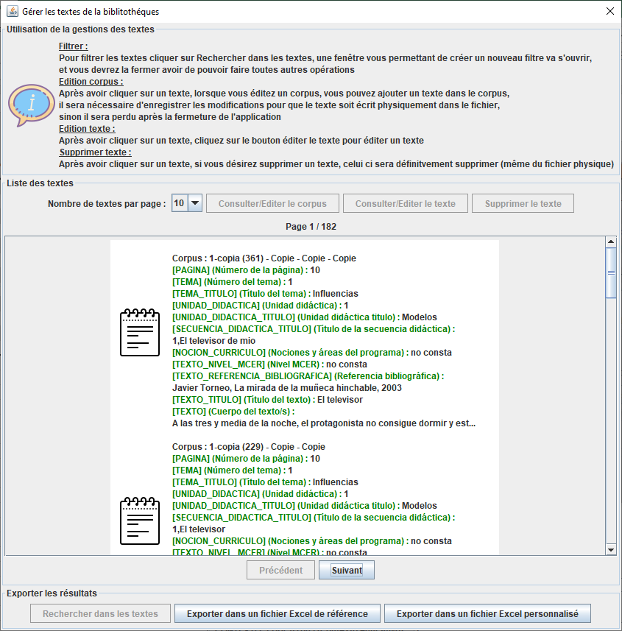

Fenetre filtre texte
9
12
Numero | Code | Français | Español
 |  | #Fenêtre Gestion des filtres | #Pantalla Administración de filtros
1 | window.filter.type.CONTAINS | Contient le terme | Contiene el término
2 | window.filter.type.EQUAL | Est égale à | Es igual a
3
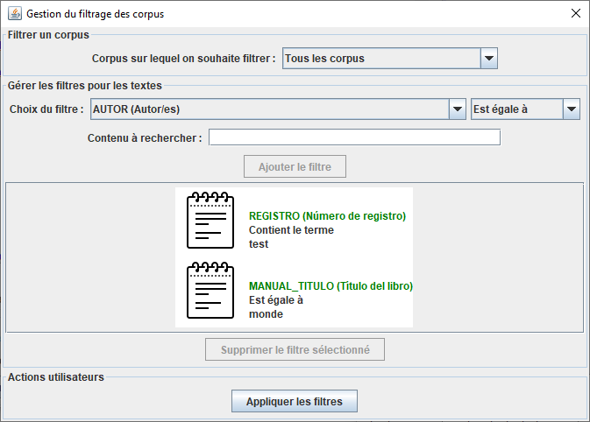
3 | window.manage.filters.global.panel.title | Gestion du filtrage des corpus | Gestión de filtrado de corpus
4 | window.manage.filters.panel.title | Gérer les filtres pour les textes | Administrar filtros para textos
8
5 | window.manage.filters.type.filter.label | Choix du filtre : | Elección de filtro :
6 | window.manage.filters.value.filter.label | Contenu à rechercher : | Contenido a buscar :
4
7 | window.manage.filters.add.filter.button.label | Ajouter le filtre | Agregar filtro
5
8 | window.manage.filters.corpus.panel.title | Filtrer un corpus | Filtrar un corpus
9 | window.manage.filters.corpus.value.label | Corpus sur lequel on souhaite filtrer : | Corpus en el que queremos filtrar :
6
10 | window.manage.filters.action.panel.title | Actions utilisateurs | Acciones del usuario
11 | window.manage.filters.action.apply.button.label | Appliquer les filtres | Aplicar filtros
7
12 | window.manage.filters.corpus.all.label | Tous les corpus | Todos corpus
13 | window.manage.filters.delete.filter.button.label | Supprimer le filtre sélectionné | Eliminar filtro seleccionado
1

2

13

10

11

Exporter Excel Reference
13
2
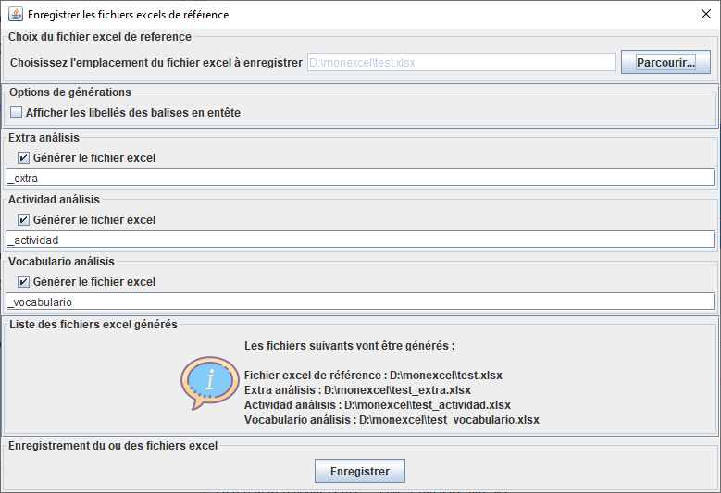
Numero | Code | Français | Español
 |  | #Fenêtre Export Excel Reference | #Pantalla Exportar Excel Reference
1 | window.file.picker.classical.panel.title | Choix du fichier excel de reference | Elección del archivo excel de referencia
1
2 | window.save.excel.classical.panel.title | Enregistrer les fichiers excels de référence | Guardar archivos de excel de referencia
12
3 | window.save.excel.classical.information.panel.title | Liste des fichiers excel générés | Lista de archivos de Excel generados
8
4 | window.save.excel.classical.information.panel.text.nothing | Sélectionner un fichier de référence via le bouton parcourir pour pouvoir générer le ou les fichiers | Seleccione un archivo de referencia para poder generar los archivos
9
5 | window.save.excel.classical.information.panel.text | <html><p>Les fichiers suivants vont être générés : <br/><br/>%s</p></html> | <html><p>Se generarán los siguientes archivos: <br/><br/>%s</p></html>
6
6 | window.save.excel.specific.check.label | Générer le fichier excel | Generar el archivo de excel
7 | window.save.excel.reference.file.label | Fichier excel de référence : %s | Archivo de referencia de excel : %s

 |  | #Options de génération (commun) | #Opciones de generación (común)
8 | window.save.excel.options.title.panel | Options de générations | Opciones de generación
9 | window.save.excel.options.header.label | Afficher les libellés des balises en entête | Mostrar las etiquetas de los encabezados
3
7
4 ou 5
 |  | # Pavé enregistrement excel (commun) | # Teclado registro excel (común)
10 | window.save.excel.action.title.panel | Enregistrement du ou des fichiers excel | Guardar archivos de excel
11 | window.save.excel.action.button.label | Enregistrer | Guardar

10
 |  | # choix de l'emplacement du fichier (commun) | # elección de la ubicación del archivo (común)
12 | window.file.picker.panel.label | Choisissez l'emplacement du fichier excel à enregistrer | Elija la ubicación del archivo de excel para guardar
13 | window.file.picker.panel.button | Parcourir... | Recorrer…

11

Exporter Excel Personnalisé
2
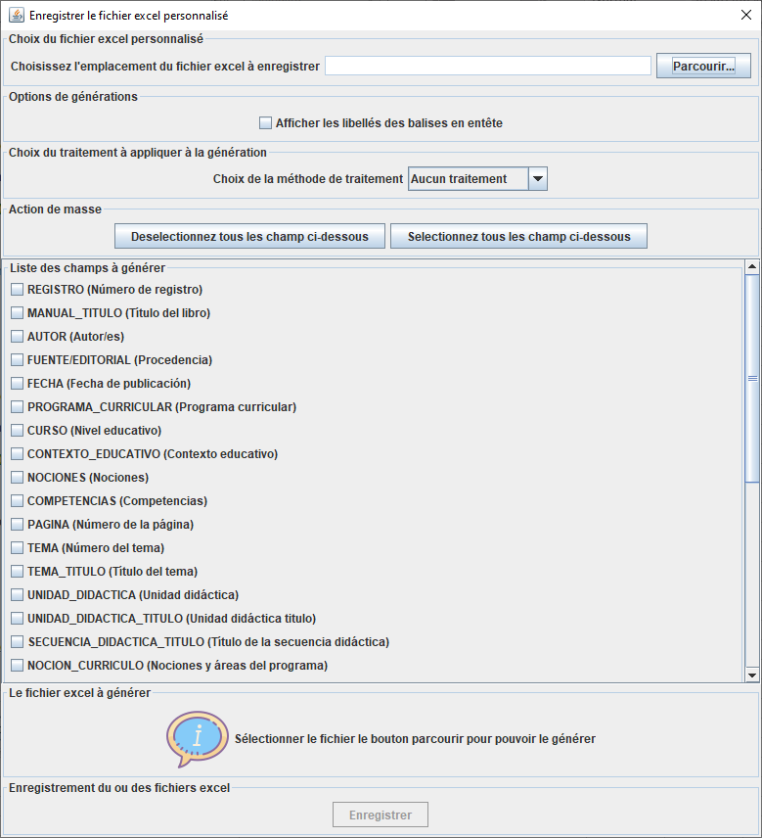
1
Numero | Code | Français | Español
 |  | #Fenêtre Export Excel Personnalisé | #Pantalla Exportar Excel Personalizada
1 | window.file.picker.specific.panel.title | Choix du fichier excel personnalisé | Elección del archivo excel personalizado
2 | window.save.excel.specific.panel.title | Enregistrer le fichier excel personnalisé | Guardar archivo de Excel personalizado
3 | window.save.excel.specific.information.panel.title | Le fichier excel à générer | El archivo Excel para generar
6
4 | window.save.excel.specific.information.panel.text.nothing | Sélectionner le fichier le bouton parcourir pour pouvoir le générer | Seleccione el archivo, el botón Examinar para poder generarlo
7
8
5 | window.save.excel.specific.information.panel.text | <html><p>Le fichier suivant va être généré : <br/><br/>%s</p></html> | <html><p>Se generará el siguiente archivo: <br/><br/>%s</p></html>
11
12
6 | window.save.excel.specific.list.specific.panel.title | Choix du traitement à appliquer à la génération | Elección del tratamiento para aplicar a la generación
7 | window.save.excel.specific.list.specific.label | Choix de la méthode de traitement | Elección del método de tratamiento.
13
8 | window.save.excel.specific.list.specific.label.nothing | Aucun traitement | Sin tratamiento
9
9 | window.save.excel.specific.list.fields.title.panel | Liste des champs à générer | Lista de campos para generar
10 | window.save.excel.specific.file.label | Fichier excel personnalisé : %s | Archivo excel personalizado : %s
11 | window.save.excel.specific.action.title.panel | Action de masse | Acción masiva
12 | window.save.excel.specific.action.select.all | Selectionnez tous les champ ci-dessous | Seleccione todos los campos a continuación
13 | window.save.excel.specific.action.deselect.all | Deselectionnez tous les champ ci-dessous | Anule la selección de todos los campos a continuación

3

4 ou 5

Changer Configuration
Numero | Code | Français | Español
 |  | #Message pour le changement de la configuration | #Mensaje para el cambio de configuración
1 | window.change.configuration.title | Configuration courante | Configuración actual
2 | window.change.configuration.list.label | Configuration à utiliser : | Configuración a utilizar :
3 | window.change.configuration.panel.title | Changement de la configuration | Cambio de configuración
4 | window.change.configuration.message.panel.title | Message d'information | Mensaje informativo
5 | window.change.configuration.message.content | <html><p>La configuration de l'application Caerus repose sur un fichier qui permet de paramétrer entiérement la génération des interfaces et des analyses.<br/>Vous pouvez modifier la configuration à utiliser dans cette interface, mais vous pouvez aussi ajouter, modifier ou supprimer des configurations en agissant dans le repertoire '%s'<br/>Bientot des fenêtres graphique seront ajouter à l'application pour faciliter ses changements</p></html> | <html><p>La configuración de la aplicación Caerus se basa en un archivo que le permite configurar completamente la generación de interfaces y análisis.<br/>Puede modificar la configuración para usar en esta interfaz, pero también puede agregar , modificar o eliminar configuraciones actuando en el directorio '%s'<br/>Pronto se agregarán ventanas gráficas a la aplicación para facilitar sus cambios</p></html>
6 | window.change.configuration.button.apply.and.close | Choisir cette configuration et fermer | Elija esta configuración y cerrar
7 | window.change.configuration.button.close | Fermer | Cerrar
8 | window.change.configuration.buttons.panel.title | Actions | Acciones

1
4

5

3
2

8
7
6

